Blad1
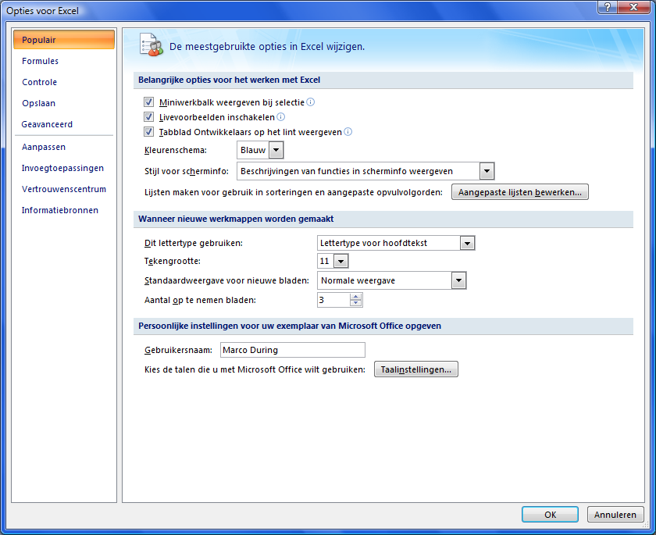
Knop
Deze knop kun je invoegen door te gaan naar het lint; Invoegen>>Vorm. Vervolgens kun je hem geheel naar eigen stijl aanpassen.
Het wordt pas een echte knop als je er een macro of hyperlink aan toewijst.

Deze knop (of eigenlijk formulierbesturingselement) kun je invoegen door te gaan naar het lint; Ontwikkelaars>>Invoegen. Staat het blad Ontwikkelaars er niet bij, ga dan eerst naar de Officeknop, vervolgens naar Opties voor Excel en dan het onderstaande blad Populair. Vink Tabblad Ontwikkelaars op het int weergeven aan.linksboven

